Hoja1
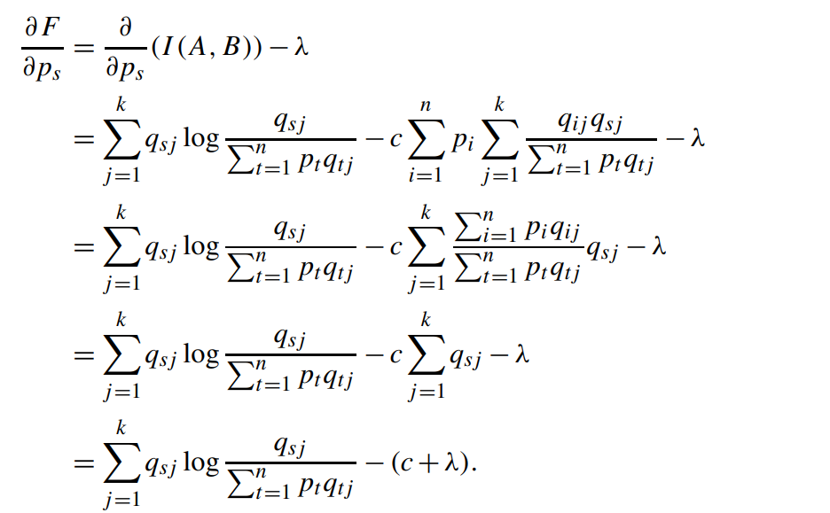
La Capacidad del canal © es el valor máximo posible de I(A,B). Se logra encontrando el punto exacto de las probabilidades de entrada
Hay tres caminos para resolvierlo:
 | Inspeccionando la matríz por simetría: Si la matríz Q es perfectamente simétrica, se maximiza cuando todos los simbolos de entrada se usan por igual
 | Por Lagrange: En la página 13 viene, es la ecuación de sumatoria enorme.
 | Por un optimizador como Solver: Dejando que el algoritmo itere sobre ciertos valores de p(i) hasta que I(A,B) deje de crecer.

